A-3
TITULO

 | Proyecto | Estandarización del uso de herramientas de sistemas de manufactura para la resolucion de problemas.
 | Coach | Nancy Paola Serratos Jimenez
 | Equipo
 | Area | Ingenieria Industrial
El 27 de agosto del 2024 existieron problemas por la falta de una buena estandarizacion en el uso de herramientas de sistemas de manofactura para la resolucion de problemas en el TECNM Campus Queretaro en la materia de sistemas de manufactura de septimo semestre,los estudiantes tardaron 2 semanas en corregir los errores en actividades de Git Hub ya que hubo atrasos en la entrega y avance de actividades, se encontraron demasiados errores en las actividades entregadas, no se esta cumpliendo con el objetivo de 100% porcentaje de avance y 0% errores.
1. ANTECEDENTES :
Las mejoras fueron propuestas por alumnos que presentaban problemas similares en la realizacion de las actividades.
1) Revisar que los commits se esten haciendo desde la branch correcta.
2) Verificar pasos previos a realizar antes de las actividades.
3)Complementar los Sops con soluciones en caso de que se presente un error.
4)Verificar la conexion a internet.
5)Pedir retroalimentacion a compañeros que ya hayan realizado la actividad.
6)Consultar al profesor sobre el error presentado.
Las medidas propuestas serian un apoyo para que los alumnos dejaran de presentar errores en crear un comentario y crear el pull request, sobre too en esta ultima ya que cuando se comenten errores en esta actividad salen perjudicados otros alumnos y tambien empiezan a tener dificultades en crear un pull request.
5. MEJORA PROPUESTA :

Actualmente los alumnos estan presentando problemas en las actividades de GitHub lo que ocasiona que existan actividades donde estan tardando demasiado tiempo en solucionar errores y por consiguiente se provocan atrasos muy grandes en la entrega de avances de proyecto.
Los alumnos descargaron un software nuevo para ellos y se les asigno la tarea de realizar 3 actividades en el software, sin embargo presentaron demasiados errores, todo debido a que no existe una correcta estandarizacion para las actividades, lo que sumado a la falta de habilidad de comprension y analisis de los estudiantes y su escasa habilidad con la computadora, genera serios retrasos en el cumplimiento de los objetivos y metas de la asignatura.
2. SITUACIÓN ACTUAL :

Los resultados muestran que necesitamos mejorar los procesos ya que contamos un nivel de sigma de 1.02, 0.78, 1.17 lo que esta muy alejado del sigma deseado, es necesario estandarizar las actividades para llegar a un nivel de mas de tres sigma y que se considere una calidad convencional en la realizacion de las actividades.
Lasactividades son hacer commit y crear el pull request ya que el pareto nos mostro que en estas actividades se atraso el proceso generando el 80% de los problemas, el responsable es el area de actividades en VScode que es el area donde se realizan dichas actividades.
6. PLAN (BENEFICIOS ESPERADOS Y RECURSOS) :

Establece una meta u objetivo claro para la situación.
Objetivo: Evaluar y enseñar acerca de herramientas de sistemas de manufactura para la resolucion de problemas aplicada en distintas areas.Meta: Contar con el 100% de cumplimiento de revisiones de avance y el 0% de errores en las revisiones.
3. METAS Y OBJETIVOS (Y) :

Se implementaron tres herramientas y se obtuvo que dos factores ocasionan el 80% de los errores y retrasos que fueron hacer commit y crear pull request, asi como la causa raiz y su contramedida.
4. ANÁLISIS DE CAUSA RAÍZ (x) :

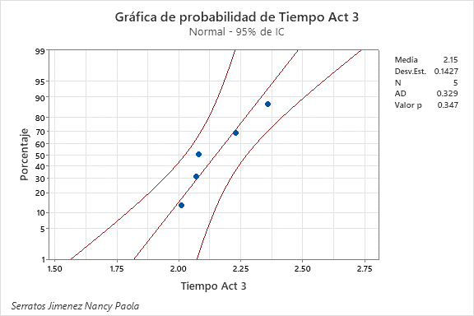
Despues de que muchos alumnos presentaron problemas en las actividades, durante las clases se comenzo a dar retroalimentacion de los problemas presentados tanto de parte del profesor como entre los alumnos que ya habian solucionado los errores, ademas se recomienda que se vuelvan a estandarizar las actividades para que se incluyan los posibles errores y soluciones en las actividades y asi reducir y eliminar los errores presentados, disminuyendo consigo la necesidad de retroalimetacion individual o grupal que es un proceso mas tardado, ya solo se harian estas retroalimentaciones si el problema persiste o es mas complicado de solucionar.
Aprendizaje:
La implementación en un problema real me ayudo a comprender mas allá de la teoría como es que se hace uso distintas herramientas para la solución de problemas. Tengo poca experiencia en la realización de problemas de este tipo, pero ahora se me facilitara mas la aplicación de herramientas y la comprensión de su aplicación en distintos proyectos y problemas.
Esto me ayudo a reforzar conocimientos importantes que no se vieron a detalle en materias pasadas y que forman parte de herramientas y conocimientos indispensables para un ingeniero industrial.
7. SEGUIMIENTO (CONTROL) :

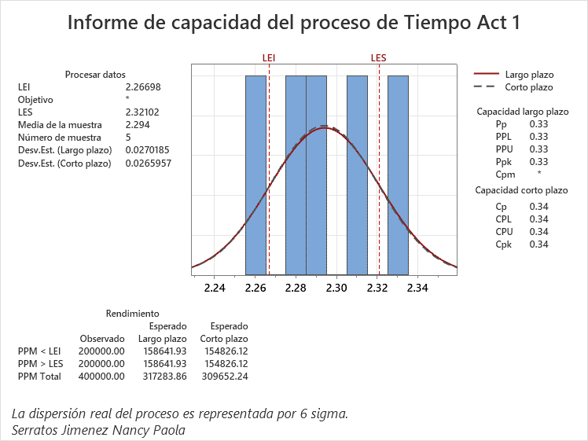
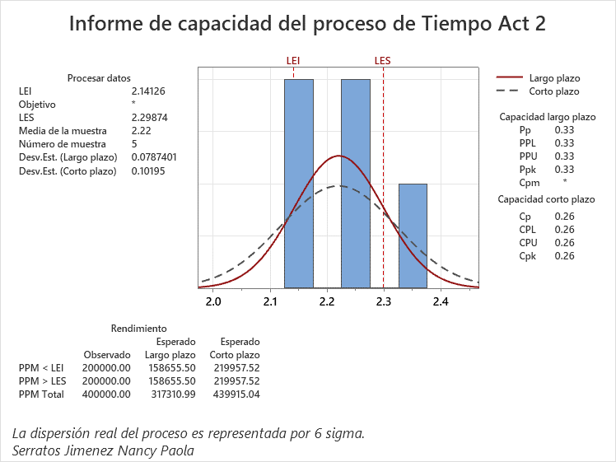
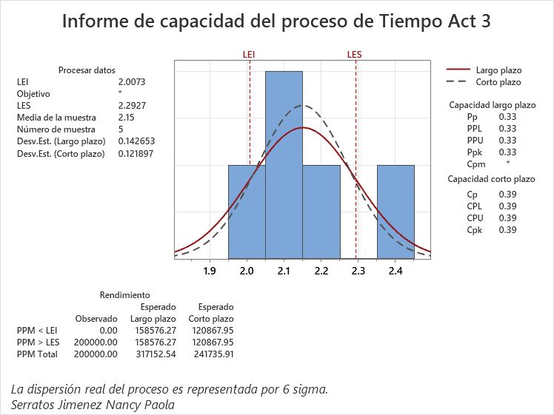

PARETO
 | Datos recolectados |  | Porcentaje acumulado
7.git commit | 4320 | P1 | 49%
9.Crear Pull request | 2880 | P2 | 82%
8.git push | 1440 | P3 | 99%
4.Crear Branch | 30 | P4 | 99%
11. Creacion cuentas | 20 | P5 | 100%
2.Instalar Vs Code | 13 | P6 | 100%
1. Instalar Git | 11 | P7 | 100%
15.Errores de redacción en codigos | 4.92 | P8 | 100%
3.Clonar repositorio | 2.33 | P9 | 100%
12.Crear carpeta en escritorio | 2 | P10 | 100%
5.Crear archivos .tex y .bib | 1.75 | P11 | 100%
17. Editar archivo .gitignore | 1.65 | P12 | 100%
14.Modificación de archivo .gitignore | 1.33 | P13 | 100%
16. Crear carpetas | 1.33 | P14 | 100%

lin

5W y 2H
0
 | Líder:Nancy Paola Serratos Jimenez.
 | Proyecto:Estandarización del uso de herramientas de sistemas de manufactura para la resolucion de problemas.
 | Materia: Sistemas de manofactura.
 | Área:Ingenieria Industrial
 | Fecha:07/11/2024

What ¿Qué / Cuál es el problema específico que afecta el desempeño del negocio? |  | Falta de estandarización en las herramientas de sistemas de manofactra para la resolucion de problemas.
Who ¿Quién es el ciente Interno o Externo más afectado por el problema |  | Los afectados son los alumnos de la clase de sistemas de manofactura de septimo semestre.
Why. Identifica los requerimento críticos del cliente en términos de Calidad, Entrega y Costo asociados con el problema |  | Las instrucciones brindadas para el uso de las herramientas no son tan claras y son demasiado generales.
Why. Nombra el métrico del negocio asociado con el problema |  | Porcentaje de avance del proyecto integrador.
Where ¿En dónde ocurre el problema (localización geográfica o en el proceso)? |  | En el TECNM campus Querétaro, en la materia de sistemas de manofactura .
When ¿En dónde fue observado por primera vez el problema? (especifiíca mes/año))? |  | En la materia de sistemas de manofactura, 27 Agosto del 2024.
How Much? ¿Cuál es la magnitud del problema en términos de tu métrico de negocio seleccionado? |  | Los estudiantes tardaron 2 semanas en corregir los errores en actividades realizadas.
How ¿Cómo sabes que es un problema? ¿Qué objetivos no se están cumpliendo? |  | Atrasos en entrega y avance de actividades, demasiados errores en las actividades entregadas. 100% de procentaje de avance, 0% errores.
Escribe la descripción del problema en forma de enunciado, puedes usar el siguiente formato como guía: <When>,< What>, <Where>, <How much>, <How do you know> |  | El 27 de agosto del 2024 existieron problemas por la falta de una buena estandarizacion en el uso de herramientas de sistemas de manufactura para la resolucion de problemas en el TECNM Campus Queretaro en la materia de sistemas de manufactura de septimo semestre,los estudiantes tardaron 2 semanas en corregir los errores en actividades de Git Hub ya que hubo atrasos en la entrega y avance de actividades, se encontraron demasiados errores en las actividades entregadas, no se esta cumpliendo con el objetivo de 100% porcentaje de avance y 0% errores.

LSS International ® Todos los derechos reservados Prohibida su reproducción total o parcial por cualquier método

Swim Lane
Swim Lane
 | Area: Sistemas de Manofactura
 | Proceso: Estandarización del uso de herramientas de sistemas de manufactura para la resolucion de problemas. |  |  |  |  |  |  |  |  |  | Dueño de proceso: XXXXX XXXXXX | Nancy Paola Serratos Jimenez |  | Version 1.0 | 2024-11-19

Área 1
Instalar
Instar Vs Code en laptop
#2
Instalar Git en laptop
#3
Verificar que el archivo se este modificando desde la rama creada y no desde main
No presionar el boton Merge.
Área 2
Actividades VS Code
Abrir la ruta de la carpeta creada
#5
Configurar ruta en bash
#7
Configurar ruta de repositorio en VsCode
#9
#8
Borrar el codigo y volverlo a escribir
Borrar el codigo y volverlo a escribir
#10
Crear branch
#11
Borrar el codigo y volverlo a escribir
#12
Abrir archivo README.md y escribir el nombre del branch creado
#13
Crear archivos .tex y .bib
#15
Borrar el codigo y volverlo a escribir
#16
Hacer comentario
#17
Borrar el codigo y volverlo a escribir
#18
Crear archivo .gitignore
#19
Escribir el codigo necesario en el archivo .gitignore
#20
git status
YES
NO
Borrar el codigo y volverlo a escribir
#21
git push -u origin NombreDeTuBranch
YES
NO
Hacer git Push
#22
Borrar el codigo y volverlo a escribir
#23
Crear pull request
#24
Fin
Área 2
Codigos Vs code
gIt --version
YES
NO
#3.1
gIt --clone "link repositorio"
YES
NO
#6.1
ls
YES
NO
#8.1
cd "Pegar nombre del repositorio copiado"
YES
NO
#9.1
git checkout -b NombreDel Alumno
YES
NO
Al observar las ramas, asegurars que se encuentra en su rama y no en main
#11.1
git branch
YES
NO
#11.2
git add *
YES
NO
#15.1
git commit -am "Comentario"
YES
NO
#17.1
touch .gitignore
YES
NO
#19.1
#20.1
#22.1
 |  |  |  |  |  |  |  |  |  |  |  |  |  |  |  |  |  |  |  |  |  |  |  |  |  |  |  |  |  |  |  | ¿
Área 3
Nube
INICIO
Crear cuenta en Git Hub y Overleaf
#1
Clonar repositorio
#6
Área 4
Carpetas
Crear carpeta en el escritorio
#4
Crear carpeta con numero de lista y carpeta img
#14
 |  |  |  |  | x

 | Lean Academy ® Todos los derechos reservados Prohibida su reproducción total o parcial por cualquier método
Proceso | Inicio | 1 | 2 | 3 | 3.1 | 4 | 5 | 6 | 6.1 | 7 | 8 | 8.1 | 9 | 9.1 | 10 | 11 | 11.1 | 11.2 | 12 | 13 | 14 | 15 | 15.1 | 16 | 17 | 17.1 | 18 | 19 | 19.1 | 20 | 20.1 | 21 | 22 | 22.1 | 23 | 24 | Final
Tiempo promedio | 01:00 min | 20:00 Min | 11:00 Min | 13:00 Min | 00:10 Min | 02:00 Min | 01:00 Min | 2:20 Min | 00:30 Min | 00:40 Min | 00:51 Min | 00:09 Min | 00:05 Min | 00:30 Min | 00:50 Min | 30:00 Min | 01:00 Min | 00:30 Min | 00:35 Min | 02:00 Min | 01:20 Min | 01:45 Min | 00:30 Min | 01:00 Min | 4320:00 Min | 00:40 Min | 00:40 Min | 01:15 Min | 01:10 Min | 01:65 Min | 00:28 Min | 00:42 Min | 1440:00 Min | 0:31:00 | 02:00 Min | 2880:00 Min | 01:00 Min
VA/NVA/NNVA* | VA | VA | VA | VA | NNVA | VA | VA | VA | VA | NNVA | VA | VA | VA | VA | NVA | VA | VA | NNVA | NVA | NNVA | VA | VA | VA | NVA | VA | VA | NVA | VA | VA | VA | NNVA | NVA | VA | VA | VA | VA | NVA
*Referencia: VA= Actividad de Valor Agregado NVA = Actividad de No Valor Agregado NNVA = No Valor Agregado Necesario
Proceso 1
#
Decisión 1
YES
NO
A
Fin
Nota 1
 |  |  |  |  |  | Símbolo
 |  |  |  |  |  | Nombre | Proceso | Decisión | Conector | Inicio/Fin | Líneas de Flujo | Nota | Actividad Manual | Cuello de botella

LSS International ® Todos los derechos reservados Prohibida su reproducción total o parcial por cualquier método

SMART
 |  | 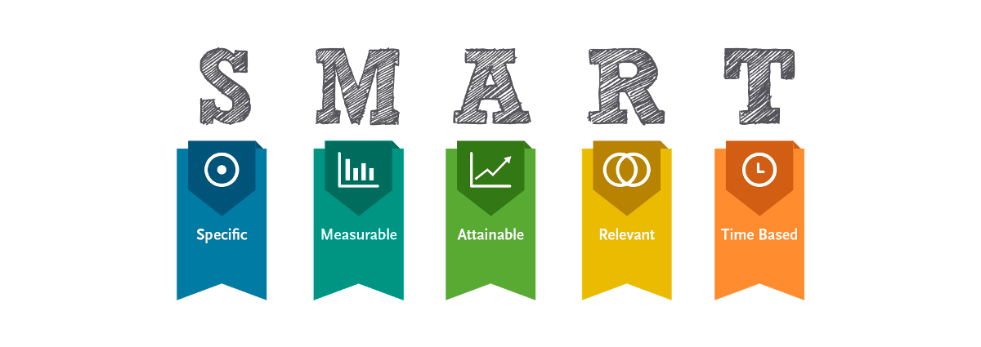
•Selecciona tu métrico de éxito que continuarás midiendo a lo largo de la implementación de tus propuestas.
•Establece el objetivo a alcanzar de tu métrico. | _Objetivo: Evaluar y enseñar acerca de herramientas de sistemas de manufactura para la resolucion de problemas aplicada en distintas areas.
•Selecciona por lo menos un métrico secundario y uno consecuente que enfatice el métrico de éxito o principal. | _Meta: Contar con el 100% de cumplimiento de revisiones de avance y el 0% de errores en las revisiones.
•Utiliza los formatos SMART para la adecuada selección de métricos.

Siglas SMART | Descripción | Preguntas para el SMART | Objetivos SMART
S | Specific | ¿Qué quieres lograr? | Estandarizar el uso de actividades para la resolucion de problemas, con el fin de eliminar errores y correcciones en la realizacion de actividades, permitiendo un avance del 100% en las actividades de los estudiantes.
M | Measurable | ¿Cuándo se logrará la meta? | La medicion del logro se determinara apartir del seguimiento de indicadores de errores y correccciones en el proyecto, ademas de un indicador que permite monitorear el avance que se tiene en las actividades y en el proyecto integrador con el uso de las herramientas.
A | Attainable | ¿Cómo sabrás cuando has logrado tu objetivo? | El proyecto es alcanzable si lo alumnos tienen avances semanales y corrigen los errores en cada revision de los avances, logrando un porcentaje de cumplimiento y avance del 100% lo que indicara que la estandarizacion fue satisfactoria y permitio un avance eficiente y sin errores.
R | Relevant | ¿Cómo se puede lograr la meta? | Tener un cumplimiento y un avance del 100% es importante ya que permitira a los estudiantes cumplir con los requisitos de cumplimiento en la materia de sistemas de manufactura y en consecuencia de lo anterior la acreditacion de la materia.
T | Timely | ¿La meta satisfarsera sus necesidades a corto y largo plazo? | A corto plazo lograra que el 100% de alumnos completen las actividades y el proyecto integrador gracias a que el proceso es mas claro y detallado. A largo plazo con este proyecto es posible obtener certificaciones y a los alumnos de la asignatura les permitira tener los conocimientos y herramientas necesarias para desarrollarse en un ambiente profesional.

Ishikawa
Ishikawa
 | Líder: | Nancy Paola Serratos Jimenez
 | Proyecto: | Estandarización del uso de herramientas de sistemas de manufactura para la resolucion de problemas.
 | Materia: | Sistemas de manofactura
 | Área: | Ingenieria Industrial
 | Fecha: | 2024-11-20

MAQUINAS
PROCESO
ESTUDIANTES
-Laptop lenta.
-Internet lento.
-Falta de comprension de la actividad.
-Errores en la redaccion de los codigos.
-Mal manejo de la plataforma GitHub y Vscode.
-No tienen comprensión.
-No tienen dominio de la computadora.
-No saben seguir instrucciones.
-No preguntan al profesor.

Estandarización del uso de herramientas de sistemas de manufactura para la resolucion de problemas.

-Algunos lugares no contaban con internet.
-Falta de enchufes para cargar laptop.
-SOP´S demasiado generales y sin detalles.
-Falta de estandarizaciín en los materiales.

MATERIALES
INSTALACIONES

LSS International ® Todos los derechos reservados Prohibida su reproducción total o parcial por cualquier método

Pareto
Pareto
 |  | Líder: | Nancy Paola Serratos Jimenez
 |  | Proyecto: | Estandarización del uso de herramientas de sistemas de manufactura para la resolucion de problemas.
 |  | Materia: | Sistemas de manofactura.
 |  | Área: | Ingenieria Industrial
 |  | Fecha: | 2024-11-20

PARETO
 | Datos recolectados |  | Porcentaje acumulado
7.git commit | 4320 | P1 | 49%
9.Crear Pull request | 2880 | P2 | 82%
8.git push | 1440 | P3 | 99%
4.Crear Branch | 30 | P4 | 99%
11. Creacion cuentas | 20 | P5 | 100%
2.Instalar Vs Code | 13 | P6 | 100%
1. Instalar Git | 11 | P7 | 100%
15.Errores de redacción en codigos | 4.92 | P8 | 100%
3.Clonar repositorio | 2.33 | P9 | 100%
12.Crear carpeta en escritorio | 2 | P10 | 100%
5.Crear archivos .tex y .bib | 1.75 | P11 | 100%
17. Editar archivo .gitignore | 1.65 | P12 | 100%
14.Modificación de archivo .gitignore | 1.33 | P13 | 100%
16. Crear carpetas | 1.33 | P14 | 100%
Instrucciones
1. Ingresa las categorías y frecuencias observadas en la tabla que se muestra a continuación, no es necesario ingresarlas en orden. Puedes ingresar hasta 25 categorías. 2. En la hoja que se llama Cálculos, ingresa en la columna etiquetas, como quieres que aparezca la categoría en el eje x. No borres ni modifiques las celdas de la hoja cálculos.

Categorías | Tiempo Min
1. Instalar Git | 11
2.Instalar Vs Code | 13
3.Clonar repositorio | 2.33
4.Crear Branch | 30
5.Crear archivos .tex y .bib | 1.75
6.Confirgurar ruta bash | 0.66
7.git commit | 4320
8.git push | 1440
9.Crear Pull request | 2880
10.Creacion archivo .gitgnore | 1.25
11. Creacion cuentas | 20
12.Crear carpeta en escritorio | 2
13.Configurar ruta del repositorio | 0.85
14.Modificación de archivo .gitignore | 1.33
15.Errores de redacción en codigos | 4.92
16. Crear carpetas | 1.33
17. Editar archivo .gitignore | 1.65

 |  |  | LSS International ® Todos los derechos reservados Prohibida su reproducción total o parcial por cualquier método

Pruebas de normalidad, Cp y Cpk
Actividad 1 | Actividad 2 | Actividad 3
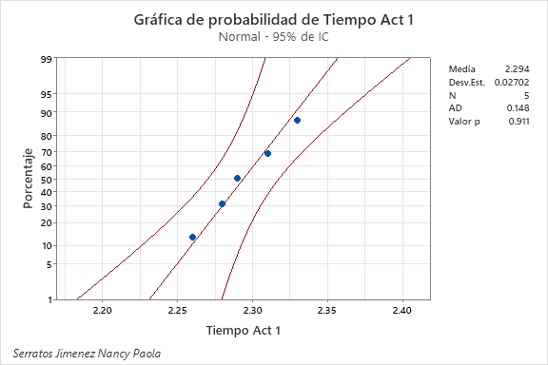
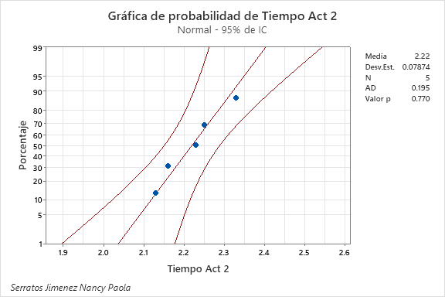
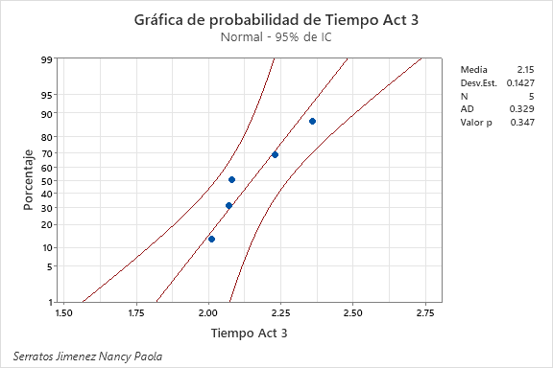
 |  |  | Actividad 1 |  |  | Actividad 2 |  |  | Actividad 3
 |  |  | Lectura | Duración |  | Lectura | Duración |  | Lectura | Duración
 |  |  | 1 | 2.330 | min | 1 | 2.130 | min | 1 | 2.230 | min
 |  |  | 2 | 2.290 | min | 2 | 2.330 | min | 2 | 2.360 | min
 |  |  | 3 | 2.280 | min | 3 | 2.160 | min | 3 | 2.070 | min
 |  |  | 4 | 2.260 | min | 4 | 2.230 | min | 4 | 2.010 | min
 |  |  | 5 | 2.310 | min | 5 | 2.250 | min | 5 | 2.080 | min

Al tener un valor de P>0.05 tiene una distribución normal
Al tener un valor de P>0.05 tiene una distribución normal
Al tener un valor de P>0.05 tiene una distribución normal

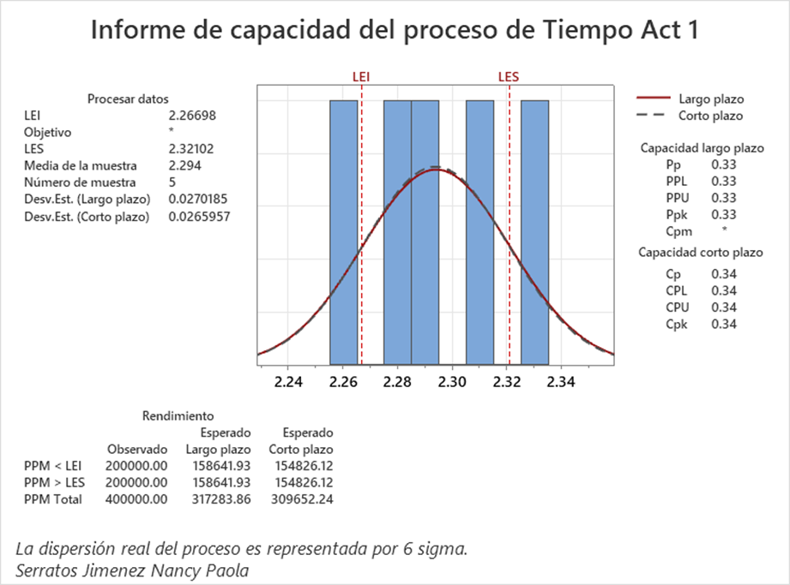



El Cp de 0.34 nos indica que tenemos una capacidad potencial a corto plazo y existen problemas de dispersion, ademas el Cpk de 0.34 tampoco cumple y tenemos problemas de centrado.
El sigma con el que contamos es de 1.02 lo que esta muy por debajo del nivel sigma de sigma deseado de mas de 3 sigma.
El Cp de 0.26 nos indica que tenemos una capacidad potencial a corto plazo y existen problemas de dispersion, ademas el Cpk de 0.26 tampoco cumple y tenemos problemas de centrado.
El sigma con el que contamos es de 0.78 lo que esta muy por debajo del nivel sigma de sigma deseado de mas de 3 sigma.
El Cp de 0.39 nos indica que tenemos una capacidad potencial a corto plazo y existen problemas de dispersion, ademas el Cpk de 0.39 tampoco cumple y tenemos problemas de centrado.
El sigma con el que contamos es de 1.17 lo que esta muy por debajo del nivel sigma de sigma deseado de mas de 3 sigma.

1. ¿Cuál es el tamaño de muestra que obtienes del maytag en cada una de las actividades?

Actividad 1: El tamaño de muestra de la actividad 1 obtenido es de 110
Actividad 2: El tamaño de muestra de la actividad 2 obtenido es de 95
Actividad 3: El tamaño de muestra de la actividad 3 obtenido es de 136
Los ahorros anualizados de las actividades considerando las muestras que se ahorrarian si se hace la implementacion de mejoras en las actividades son: de la actividad 1 se ahorrarian 107 muestras , de la actividad 2 se ahorrarian 92 muestras, de la actividad 3 se ahorrarian 128 muestras con la implementacion de las mejoras. Considerando esto los ahorros anualizados serian de 925.89 USD considerando la comida de los dias que tenia que esperar 5 horas libres para tener la clase y el traslado de los dias que solo tenia esta clase.

Brainstorming
BRAINWRITING 6-3-5
 |  | Líder: | Nancy Paola Serratos Jimenez
 |  | Proyecto: | Estandarización del uso de herramientas de sistemas de manufactura para la resolucion de problemas.
 |  | Sponsor:
 |  | Fecha: | 2024-12-01

Problema/Objetivo: Como se pueden eliminar los errores en las actividades de git en la materia de sistemas de manofactura
 | 1 |  | 2 | 3
1 | Revisar que es codigo este bien escrito |  | Revisar la conexión a internet | Revisar que la computadora este cargando bien el software
2 | Revisar que el commit se este haciendo desde la branch correcta |  | Preguntar al profesor sobre los errores que se vayan presentando | Reviar si el profesor no hizo ningun aviso sobre un problema en GitHub
3 | Preguntar a compañeros que ya hayan hecho esa actividad |  | Verificar que nadie haya modificado nada en github que haga que no se pueda hacer el pull request | Intentar hacer el branch desde cero para solucionar errores
4 | Verificar que se haya iniciado sesión en visual studio code |  | Verificar que al hacer el pull request no se de merge | Revisar que se tenga una buena conexión a internet.
5 | Revisas permisos de la computadora |  | Tener buena conexión a internet | Complementar los Sops con soluciones en caso de que se presente un error
6 | Saber identificar los mensajes de respuesta que brinda la consola cuando se usa algun comando |  | Verificar los pasos previos a realizar | Verificar las rutas donde se guardan los datos del repositorio
LSS International ® Todos los derechos reservados Prohibida su reproducción total o parcial por cualquier método

Las mejoras fueron propuestas por alumnos que presentaban problemas similares en la realizacion de las actividades.
1) Revisar que los commits se esten haciendo desde la branch correcta.
2) Verificar pasos previos a realizar antes de las actividades.
3)Complementar los Sops con soluciones en caso de que se presente un error.
4)Verificar la conexion a internet.
5)Pedir retroalimentacion a compañeros que ya hayan realizado la actividad.
6)Consultar al profesor sobre el error presentado.

Gantt
Diagrama de Gantt
Nombre de la actividad | Fecha de inicio | Duracion en dias | Fecha de fin
Hacer commit | 2024-09-03 | 3 | 2024-09-06
Hacer pull request | 2024-09-06 | 2 | 2024-09-08

Inicio del proyecto | 45538.00
Fin del proyecto | 45543.00

